主页
 | 工作完成进度计划表 |  |  |  |  |  |  |  |  |  |  |  |  |  |  |  |  |  |  |  |  |  |  |  |  | 代表时间计划 |  |  |  |  |  |  |  | 代表计划时间

进行中 | 1项
提前完成 | 2项
推迟完成 | 2项
正常完成 | 3项
 | 0.18216601627 | 0.18216601627 | 0.18216601627
 | 0.81783398373 | 0.81783398373 | 0.81783398373
 | 0.32000265976 | 0.32000265976 | 0.32000265976
 | 0.67999734024 | 0.67999734024 | 0.67999734024
 | 0.11175573407 | 0.11175573407 | 0.11175573407
 | 0.88824426593 | 0.88824426593 | 0.88824426593
 | 0.17870278402 | 0.17870278402 | 0.17870278402
 | 0.82129721598 | 0.82129721598 | 0.82129721598
进行中 | 1项 |  |  | 总计划 | 8项 | 已完成 | 7项
 |  |  |  |  |  |  |  |  |  |  |  |  |  |  |  |  |  |  |  |  |  |  |  |  |  |  |  |  |  | 日 | 一 | 二 | 三 | 四 | 五 | 六
提前完成 | 2项 |  |  |  |  |  |  |  |  |  |  |  |  |  |  |  |  |  |  |  |  |  |  |  |  |  |  |  |  | 2023-01-01 | 2023-01-02 | 2023-01-03 | 2023-01-04 | 2023-01-05 | 2023-01-06 | 2023-01-07
 |  |  |  |  |  |  |  |  |  |  |  |  |  |  |  |  |  |  |  |  |  |  |  |  |  |  |  |  |  | 2023-01-08 | 2023-01-09 | 2023-01-10 | 2023-01-11 | 2023-01-12 | 2023-01-13 | 2023-01-14
推迟完成 | 2项 |  |  |  |  |  |  |  |  |  |  |  |  |  |  |  |  |  |  |  |  |  |  |  |  |  |  |  |  | 2023-01-15 | 2023-01-16 | 2023-01-17 | 2023-01-18 | 2023-01-19 | 2023-01-20 | 2023-01-21
 |  |  |  |  |  |  |  |  |  |  |  |  |  |  |  |  |  |  |  |  |  |  |  |  |  |  |  |  |  | 2023-01-22 | 2023-01-23 | 2023-01-24 | 2023-01-25 | 2023-01-26 | 2023-01-27 | 2023-01-28
正常完成 | 3项 |  |  |  |  |  |  |  |  |  |  |  |  |  |  |  |  |  |  |  |  |  |  |  |  |  |  |  |  | 2023-01-29 | 2023-01-30 | 2023-01-31

工作项目 | 完成状态 | 实际开始 | 实际结束 | 实际天数 | 计划开始 | 计划结束 | 2022-11-03 | 2022-11-04 | 2022-11-05 | 2022-11-06 | 2022-11-07 | 2022-11-08 | 2022-11-09 | 2022-11-10 | 2022-11-11 | 2022-11-12 | 2022-11-13 | 2022-11-14 | 2022-11-15 | 2022-11-16 | 2022-11-17 | 2022-11-18 | 2022-11-19 | 2022-11-20 | 2022-11-21 | 2022-11-22 | 2022-11-23 | 2022-11-24 | 2022-11-25 | 2022-11-26 | 2022-11-27 | 2022-11-28 | 2022-11-29 | 2022-11-30 | 2022-12-01 | 2022-12-02 | 2022-12-03
任务1 | 提前 | 2022-11-03 | 2022-11-12 | 10 | 2022-11-03 | 2022-11-15

任务2 | 提前 | 2022-11-05 | 2022-11-15 | 11 | 2022-11-05 | 2022-11-17

任务3 | 正常 | 2022-11-07 | 2022-11-19 | 13 | 2022-11-07 | 2022-11-19

任务4 | 进行中 | 2022-11-09 |  | - | 2022-11-09 | 2022-11-21

任务5 | 推迟 | 2022-11-11 | 2022-11-25 | 15 | 2022-11-11 | 2022-11-23

任务6 | 推迟 | 2022-11-13 | 2022-11-27 | 15 | 2022-11-13 | 2022-11-25

任务7 | 正常 | 2022-11-15 | 2022-11-27 | 13 | 2022-11-15 | 2022-11-27

任务8 | 正常 | 2022-11-17 | 2022-11-29 | 13 | 2022-11-17 | 2022-11-29

 | - |  |  | -

 | - |  |  | -

 | - |  |  | -

 | - |  |  | -

 | - |  |  | -

 | - |  |  | -

 | - |  |  | -

 | - |  |  | -

 | - |  |  | -

 | - |  |  | -

使用说明
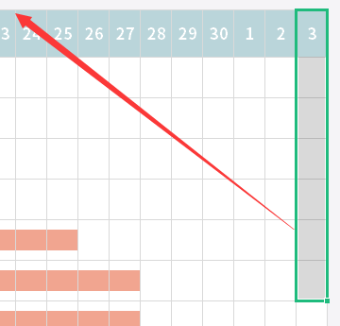
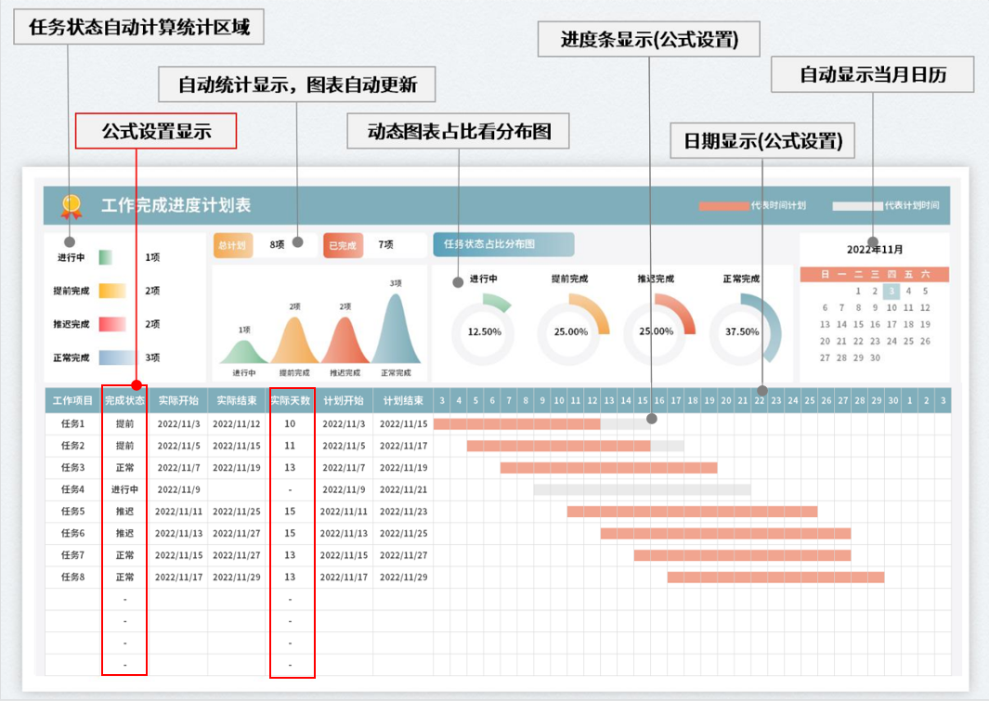
表格模板使用说明
（本页为说明页，用户使用模板时可删除本页内容）
01
基础操作指南
中文｜字体名称
思源黑体 Bold
02
字体说明
03
素材说明
图片：
· 如何撤销工作表保护？
1、选中对应工作表。
2、点击：「审阅---撤销工作表」保护。
· 如何增加行数？
1、选中最后一行，鼠标放在选中区域右下角。
2、当鼠标箭头变成黑色十字形时，点击鼠标左键下拉即可。
· 请在此处输入表格使用说明问题。
【说明】
模板中使用的字体为【思源黑体 Bold】，该字体为开源字体，请用户按照该款开源字体的开源协议要求来使用该字体。

如日期和甘特图显示不够，可选择最后一列，鼠标放在选中区域右下角。当鼠标箭头变成黑色十字形时，点击鼠标左键右拉即可。

